Solicitud gráfica
 | Área: | Ciencias Naturales |  |  | Fecha:
 | Grado: | 11
 | Título del tema: | Los derivados de ácidos carboxílicos y las funciones nitrogenadas |  |  | ¿Cuaderno de estudio o recurso? | Recurso
 | Editor: | Lyz Bernal |  |  | Motor del recurso | F7

 | Código guión o recurso: | CN_11_13_REC170 | ← Para determinar este código, visite la hoja de Ayuda
 |  |  |  |  | ESPECIFICACIÓN DE ARCHIVOS A ENTREGAR
Núm. | Archivo Shutterstock o ruta en web | Imagen para: | Tipo | Ubicación de la imagen en el recurso F7 | Nombre imagen SMALL | Tamaño imagen SMALL | Nombre imagen ZOOM | Tamaño imagen ZOOM | Descripción | Observaciones
IMG01 | 202922008 | Recurso F7 | Fotografía | Inicio | CN_11_13_REC170_IMG01.jpg | 350 x 230 px |  |  | 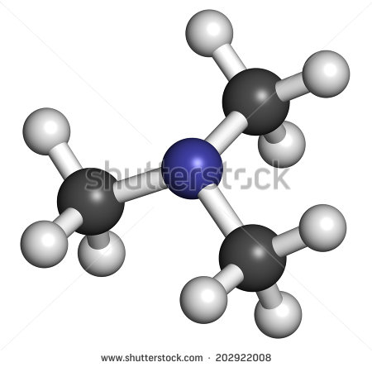
IMG02 | 134618957 | Recurso F7 | Fotografía | Inicio | CN_11_13_REC170_IMG02.jpg | 350 x 230 px |  |  | 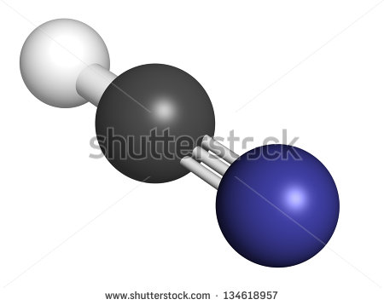
IMG03 | Ver descripción y observaciones | Recurso F7 | Ilustración | Inicio | CN_11_13_REC170_IMG03.jpg | 350 x 230 px |  |  |  | Realizar ilustración igual a imagen guía
IMG04 | 119068213 | Recurso F7 | Fotografía | Inicio | CN_11_13_REC170_IMG04.jpg | 350 x 230 px |  |  | 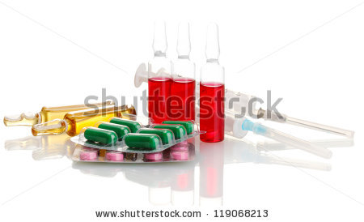
IMG05 | 332624738 | Recurso F7 | Ilustración | Inicio | CN_11_13_REC170_IMG05.jpg | 350 x 230 px |  |  | 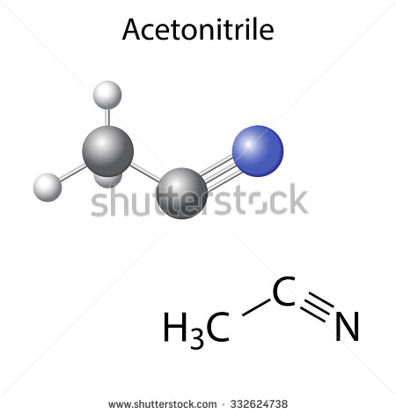 | Eliminar texto
IMG06 | 331055324 | Recurso F7 | Fotografía | Inicio | CN_11_13_REC170_IMG06.jpg | 350 x 230 px |  |  | 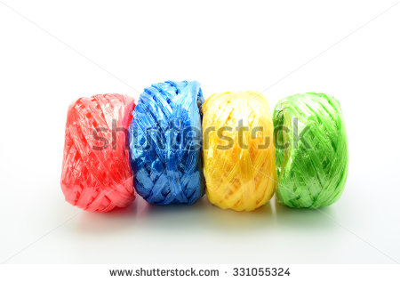
IMG07 | Ver descripción y observaciones | Recurso F7 | Ilustración | Contenido | CN_11_13_REC170_IMG07n.jpg | 320 x 480 px | CN_11_13_REC170_IMG07a.jpg | 800 x 458 px |  | Realizar ilustración igual a imagen guía
IMG08 | Ver descripción y observaciones | Recurso F7 | Ilustración | Contenido | CN_11_13_REC170_IMG08n.jpg | 320 x 480 px | CN_11_13_REC170_IMG08a.jpg | 800 x 458 px
IMG09 | Ver descripción y observaciones | Recurso F7 | Ilustración | Contenido | CN_11_13_REC170_IMG09n.jpg | 320 x 480 px | CN_11_13_REC170_IMG09a.jpg | 800 x 458 px |  | Realizar ilustración igual a imagen guía
IMG10 | Ver descripción y observaciones | Recurso F7 | Ilustración | Contenido | CN_11_13_REC170_IMG10n.jpg | 320 x 480 px | CN_11_13_REC170_IMG10a.jpg | 800 x 458 px |  | Realizar ilustración igual a imagen guía
IMG11 | Ver descripción y observaciones | Recurso F7 | Ilustración | Contenido | CN_11_13_REC170_IMG11n.jpg | 320 x 480 px | CN_11_13_REC170_IMG11a.jpg | 800 x 458 px |  | Realizar ilustración igual a imagen guía. En correo de solicitud grafica se relaciona enlace en DRIVE de la tabla
IMG12 | 277167881 | Recurso F7 | Fotografía | Contenido | CN_11_13_REC170_IMG12n.jpg | 320 x 480 px | CN_11_13_REC170_IMG12a.jpg | 800 x 458 px | 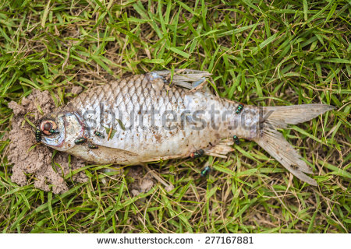
IMG13 | 70883305 | Recurso F7 | Ilustración | Contenido | CN_11_13_REC170_IMG13n.jpg | 320 x 480 px | CN_11_13_REC170_IMG13a.jpg | 800 x 458 px |  | Incluir zoom con fórmula
IMG14 | Ver descripción y observaciones | Recurso F7 | Ilustración | Contenido | CN_11_13_REC170_IMG14n.jpg | 320 x 480 px | CN_11_13_REC170_IMG14a.jpg | 800 x 458 px |  | Realizar ilustración igual a imagen guía
IMG15 | Ver descripción y observaciones | Recurso F7 | Ilustración | Contenido | CN_11_13_REC170_IMG15n.jpg | 320 x 480 px | CN_11_13_REC170_IMG15a.jpg | 800 x 458 px |  | Realizar ilustración igual a imagen guía
IMG16 | Ver descripción y observaciones | Recurso F7 | Ilustración | Contenido | CN_11_13_REC170_IMG16n.jpg | 320 x 480 px | CN_11_13_REC170_IMG16a.jpg | 800 x 458 px |  | Realizar ilustración igual a imagen guía
IMG17 | Ver descripción y observaciones | Recurso F7 | Ilustración | Contenido | CN_11_13_REC170_IMG17n.jpg | 320 x 480 px | CN_11_13_REC170_IMG17a.jpg | 800 x 458 px |  | Realizar ilustración igual a imagen guía. En correo de solicitud grafica se relaciona enlace en DRIVE de la tabla
IMG18 | 185496650 | Recurso F7 | Fotografía | Contenido | CN_11_13_REC170_IMG18n.jpg | 320 x 480 px | CN_11_13_REC170_IMG18a.jpg | 800 x 458 px | 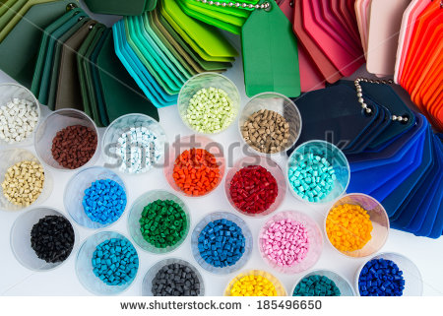
IMG19 | Ver descripción y observaciones | Recurso F7 | Ilustración |  | #N/A | #N/A | #N/A | #N/A |  | Realizar ilustración igual a imagen guía. Si es posible en una sola línea. Es para ficha de estudiante.
IMG20 | Ver descripción y observaciones | Recurso F7 | Ilustración |  | #N/A | #N/A | #N/A | #N/A |  | Realizar ilustración igual a imagen guía. Es para ficha de estudiante.

